Накладная-№3
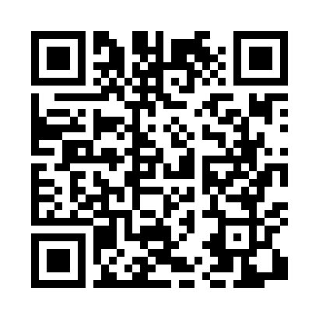
Номер товарно-транспортной накладной: |  |  | Торговый представитель: Karimov Amirjon
Поставщик: Toshkent falcon fly 2 |  |  | Телефон торгового представителя: +
Дата отгрузки: 11.11.2025 |  |  | Контрагент: """" Klient
Дата консигнации: |  |  | Адрес:
Доставщик: |  |  | Телефон:
Телефон доставщика:
Время заказа: 11.11.2025 10:37:49
№ | Штрих-код | Название товаров (работ,услуг) | Количество | Количество в кейсе | Цена | Сумма
 |  |  | 21 |  |  | 18.75
1 | None | Ложка, DB-92-21 | 5 | 5 шт. | 0.50 | 2.50
2 | 2010883199133 | Кошик Арзон роза 10 пс HS-78-16 | 11 | 11 шт. | 0.75 | 8.25
3 | 6901006831336 | Швабра для мытья пола 633-8 DB-83-133 | 5 | 5 шт. | 1.60 | 8
Итого: 18.75$|->UZS: 234,375.00

